Desafio Aula 1
Variação (R$) | Resultado | Variação % 12 Meses | Valor Inicial (R$) | Variação (R$) | Resultado
108151480.4 | Subiu | 0.1597 | R$ 8.19 | R$ 673,890,100.70 | Subiu
-1043592200 | Desceu | 0.5056 | R$ 4.53 | R$ 2,543,452,344.00 | Subiu
7087772680 | Subiu | 0.7755 | R$ 23.63 | R$ 43,616,542,549.00 | Subiu
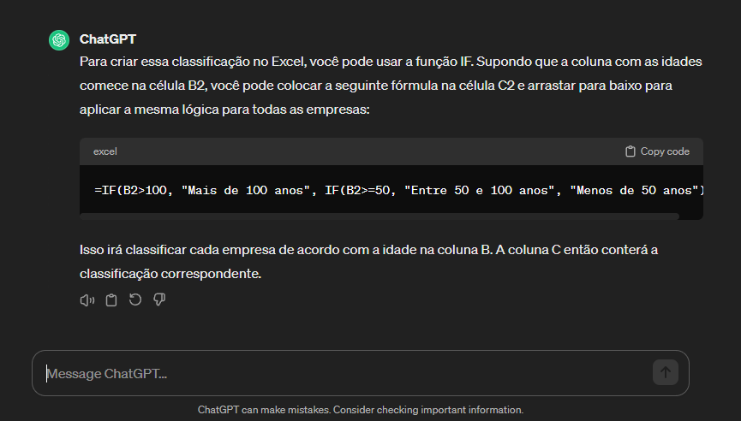
-1859212322 | Desceu | 0.1885 | R$ 44.52 | R$ 5,735,330,905.00 | Subiu
-264598820.9 | Desceu | 0.207 | R$ 30.74 | R$ 1,194,473,548.00 | Subiu
-287350761.3 | Desceu | 0.0808 | R$ 42.27 | R$ 2,732,643,623.00 | Subiu
12414434171 | Subiu | 0.9501 | R$ 20.49 | R$ 88,902,961,362.00 | Subiu
-32301586276 | Desceu | -0.2349 | R$ 90.84 | -R$ 89,553,127,391.00 | Desceu
-61810930.37 | Desceu | 0.2402 | R$ 22.73 | R$ 1,465,984,667.00 | Subiu
-5477394315 | Desceu | 0.3425 | R$ 24.44 | R$ 40,191,843,998.00 | Subiu
-1401013341 | Desceu | -0.0601 | R$ 29.32 | -R$ 2,058,735,372.00 | Desceu
-879931667.6 | Desceu | -0.1839 | R$ 22.73 | -R$ 1,111,384,796.00 | Desceu
-570118567.2 | Desceu | 0.1852 | R$ 12.04 | R$ 730,480,937.20 | Subiu
582162881.3 | Subiu | -0.377 | R$ 46.15 | -R$ 4,100,032,349.00 | Desceu
-438305812.2 | Desceu | 0.2801 | R$ 27.59 | R$ 8,467,142,639.00 | Subiu
-901335905.4 | Desceu | 0.1245 | R$ 16.15 | R$ 1,208,100,236.00 | Subiu
-766786410 | Desceu | 1.0845 | R$ 9.48 | R$ 2,976,149,080.00 | Subiu
1955569648 | Subiu | 1.1982 | R$ 12.88 | R$ 16,764,716,438.00 | Subiu
-1184998726 | Desceu | 0.1412 | R$ 7.08 | R$ 376,087,370.80 | Subiu
-412519014.4 | Desceu | -0.2897 | R$ 81.53 | -R$ 1,471,598,568.00 | Desceu
-7976945081 | Desceu | 0.1611 | R$ 13.37 | R$ 11,082,458,047.00 | Subiu
-73124031.76 | Desceu | -0.4831 | R$ 13.91 | -R$ 1,754,123,248.00 | Desceu
12751651.77 | Subiu | -0.5118 | R$ 8.48 | -R$ 691,950,685.20 | Desceu
1341384486 | Subiu | 0.7817 | R$ 8.20 | R$ 10,752,881,617.00 | Subiu
-947343897.2 | Desceu | 0.3278 | R$ 38.56 | R$ 5,347,869,043.00 | Subiu
-377473158.3 | Desceu | 0.2093 | R$ 18.72 | R$ 4,774,023,708.00 | Subiu
295701335.7 | Subiu | -0.0219 | R$ 5.01 | -R$ 120,186,139.00 | Desceu
-78674067.51 | Desceu | 0.0994 | R$ 7.10 | R$ 213,792,271.70 | Subiu
-331731312 | Desceu | 0.5687 | R$ 11.17 | R$ 5,131,369,979.00 | Subiu
-612522172.5 | Desceu | -0.204 | R$ 29.17 | -R$ 1,493,684,881.00 | Desceu
-180759594.5 | Desceu | -0.1403 | R$ 6.46 | -R$ 356,112,786.20 | Desceu
580014290.9 | Subiu | -0.2661 | R$ 32.47 | -R$ 2,376,148,978.00 | Desceu
-1933306116 | Desceu | 0.29 | R$ 7.76 | R$ 12,090,429,914.00 | Subiu
2243186117 | Subiu | 0.5287 | R$ 37.27 | R$ 27,997,018,820.00 | Subiu
-4133415132 | Desceu | 0.1007 | R$ 23.77 | R$ 3,053,376,340.00 | Subiu
-514941453.7 | Desceu | -0.2114 | R$ 12.78 | -R$ 1,784,527,253.00 | Desceu
-922660934.2 | Desceu | 0.1335 | R$ 16.38 | R$ 2,554,764,549.00 | Subiu
-647452225.6 | Desceu | 0.1729 | R$ 20.75 | R$ 4,072,351,589.00 | Subiu
...

